※請求書を作成する前にお読みください
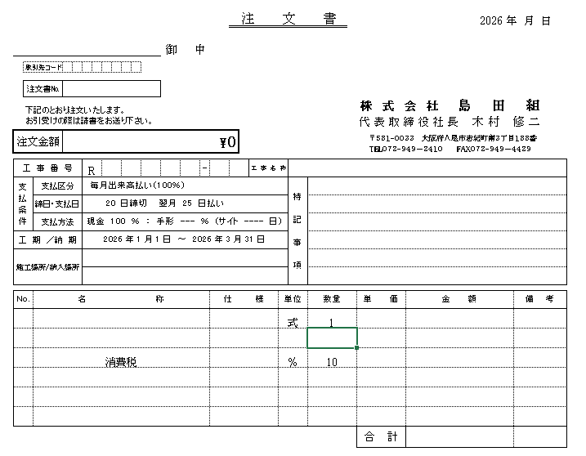
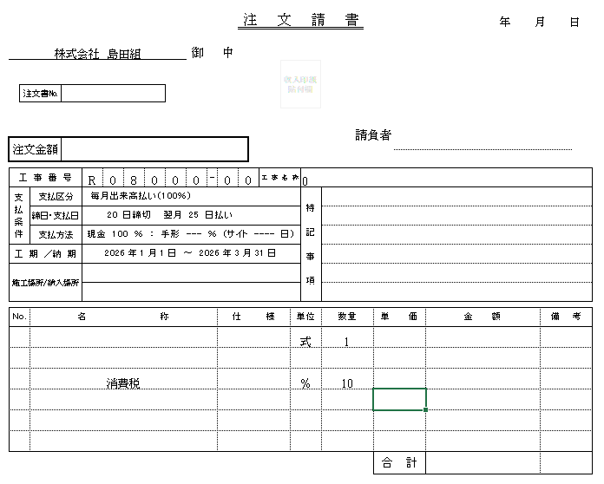

 | ① | ②

上記の①と②様式の注文書と請書（島田組へ返送分）を交わさせていただいている案件の請求書については、
水色のシート『注文書交わしている案件分の請求書（表紙）』と『注文書交わしている案件分の請求書※注文書の案件ごとに作成する』を作成してください。

注文書と請書がない案件については、オレンジのシート『合計表（注文書交わしていない案件のみ）』だけを作成してください。

合計表（注文書交わしていない案件のみ）
請 求 書 |  |  |  |  |  |  |  |  |  |  |  |  |  | 普通
（合計表） |  |  |  |  |  |  |  |  |  |  |  |  |  | 当座
 |  |  |  |  |  |  |  |  |  |  | 2026 | 年 | 月分
 |  |  |  |  | 御中

 | 〔内訳〕別紙明細書 |  |  |  | 枚 |  |  | 会社名
 |  |  |  |  |  |  |  | 所在地
 |  |  |  |  |  |  |  | 電話 |  |  |  |  | 印
 |  |  |  |  |  |  |  | T

 | 銀行名 |  |  | 支店名
 | 口座番号 |  |  | 種 別 |  |  | 普通
 | （フリガナ）
 | 口座名義

 | 下記の通りご請求申し上げます。
十億
百万
千
円
 | 今回請求額（税込）

 |  |  | うち消費税 |  |  |  | 10 |  | ％

 | 工 事 別 明 細
 | 工事ｺｰﾄﾞ |  |  | 担当者 |  | 工事名称 |  |  |  | 金額（税抜）
 | R | -
 | R | -
 | R | -
 | R | -
 | R | -
 | R | -
 | R | -
 | R | -
 | R | -
 | R | -
 | 合 計 |  |  |  |  |  |  |  |  | 0

注文書交わしている案件分の請求書（表紙）
請 求 書 |  |  |  |  |  |  |  |  |  |  |  | 普通
（契約工事請求総括表） |  |  |  |  |  |  |  |  |  |  |  | 当座
 |  |  |  |  |  |  |  |  | 2026 | 年 | 月分
 | 株式会社 島田組 |  |  |  | 御中

 | 〔内訳〕別紙明細書 |  |  |  | 枚 |  | 会社名
 |  |  |  |  |  |  | 所在地
 |  |  |  |  |  |  | 電話 |  |  |  | 印
 |  |  |  |  |  |  | T

 | 銀行名 |  | 支店名
 | 口座番号 |  | 種 別 | 普通
 | （フリガナ）
 | 口座名義

 | 下記の通りご請求申し上げます。
十億
百万
千
円
 | 今回請求額（税込）

 | 工 事 別 明 細
 | 工事ｺｰﾄﾞ |  | 発注№ | 担当者 |  | 工事名称 |  | 金額（税込）
 | R | -
 | R | -
 | R | -
 | R | -
 | R | -
 | R | -
 | R | -
 | R | -
 | R | -
 | R | -
 | 合 計 |  |  |  |  |  |  | 0

